关系图
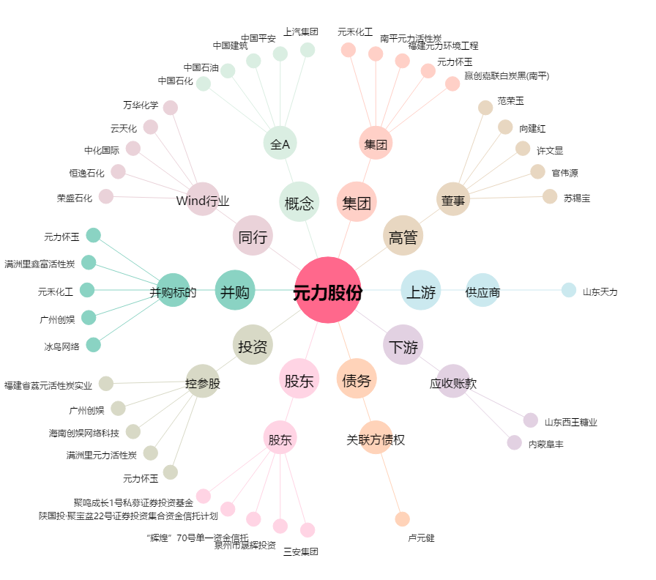
元力股份[300174.SZ] - 关系概览图

